Sheet1
system | fpc system
file | View/master/frm_WHMaster.aspx

1.เก็บ history
เนื่องจากปัญหามีการแก้ไขโดยไม่สามารถหา history ได้ |  |  |  |  | ทุกครั้งที่มีการกดปุ่ม
จึงเพิ่มเก็บ history เก่าก่อนทำการอัพเดตข้อมูลใหม่
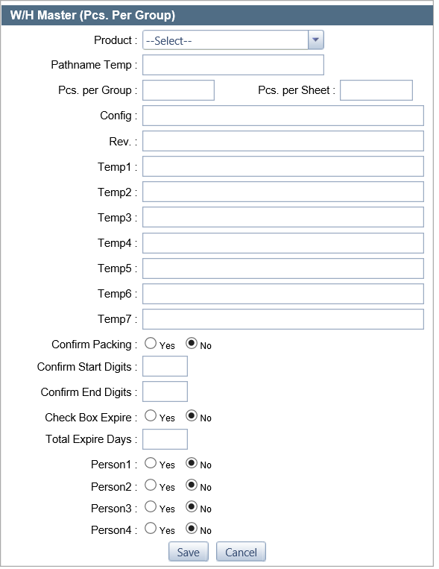
 |  |  |  |  | ก่อนที่จะเรียก function | Model.Model_FRM_WHMASTER.ManageData
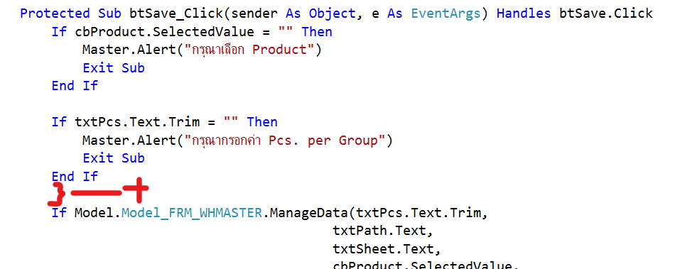

 |  |  |  |  | ให้เพิ่ม function เก็บข้อมูล history เก่า ตามคิวรี่ด้านล่างก่อนทุกครั้ง
 |  |  |  |  | INSERT INTO FPCW_WH_PRODUCT_HISTORY(
 |  |  |  |  | PRD_NAME,PRD_WH_QTYPERGROUP,PRD_WH_PARTNAME_TEMP
 |  |  |  |  | ,PRD_WH_QTYPERPCS,PRD_WH_REV,PRD_WH_CONFIG,PRD_WH_TEMP1
 |  |  |  |  | ,PRD_WH_TEMP2,PRD_WH_TEMP3,PRD_WH_TEMP4,PRD_WH_TEMP5
 |  |  |  |  | ,PRD_WH_TEMP6,PRD_WH_TEMP7,PRD_CONFIRM_PACK_FLG
 |  |  |  |  | ,PRD_CONFIRM_PACK_START,PRD_CONFIRM_PACK_END
 |  |  |  |  | ,PRD_WH_EXPIRE_FLG,PRD_WH_EXPIRE_DAY,PRD_WH_PERSON1_FLG
 |  |  |  |  | ,PRD_WH_PERSON2_FLG,PRD_WH_PERSON3_FLG,PRD_WH_PERSON4_FLG
 |  |  |  |  | ,PRD_LAST_UPDATE_BY,PRD_LAST_UPDATE_DATE)
 |  |  |  |  | SELECT
 |  |  |  |  | PRD_NAME,PRD_WH_QTYPERGROUP,PRD_WH_PARTNAME_TEMP
 |  |  |  |  | ,PRD_WH_QTYPERPCS,PRD_WH_REV,PRD_WH_CONFIG,PRD_WH_TEMP1
 |  |  |  |  | ,PRD_WH_TEMP2,PRD_WH_TEMP3,PRD_WH_TEMP4,PRD_WH_TEMP5
 |  |  |  |  | ,PRD_WH_TEMP6,PRD_WH_TEMP7,PRD_CONFIRM_PACK_FLG
 |  |  |  |  | ,PRD_CONFIRM_PACK_START,PRD_CONFIRM_PACK_END
 |  |  |  |  | ,PRD_WH_EXPIRE_FLG,PRD_WH_EXPIRE_DAY,PRD_WH_PERSON1_FLG
 |  |  |  |  | ,PRD_WH_PERSON2_FLG,PRD_WH_PERSON3_FLG,PRD_WH_PERSON4_FLG
 |  |  |  |  | ,'PARAMETER_USERLOGIN',SYSDATE
 |  |  |  |  | FROM FPC_PRODUCT
 |  |  |  |  | WHERE PRD_NAME = 'PARAMETER_PRODUCT'

 |  |  |  |  | PARAMETER_USERLOGIN | = | BIZ_Security.Credential.LoginID
 |  |  |  |  | PARAMETER_PRODUCT | = | cbProduct.SelectedValue

2.เปลี่ยน | W/H Master (Pcs. Per Group) | เป็น | W/H Lable Master | ตามชื่อเมนู

